TDSheet
№ | ФОТО |  | Штрихкод | Наименование | Цвет | Продажная единица, шт. | Кол-во в коробке, шт. | Остаток | C&C | Цена, руб. | Скидка не действует | Заказ
1 | 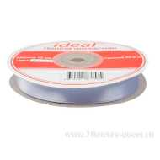 Нет Фото | http://7flowers-decor.ru/upload/1c_catalog/import_files/4630014871585.jpg | 4630014871585 | Лента атласная 12мм*33м | Сиреневый | 1 | 1 |  | 122 | 73.00
2 | 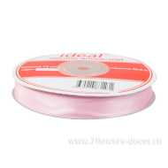 Нет Фото | http://7flowers-decor.ru/upload/1c_catalog/import_files/4630014871271.jpg | 4630014871271 | Лента атласная 12мм*33м | Ярко- розовый | 1 | 1 |  | 98 | 73.00
3 | 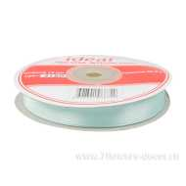 Нет Фото | http://7flowers-decor.ru/upload/1c_catalog/import_files/4608341066349.jpg | 4608341066349 | Лента атласная 12мм*33м | Голубой | 1 | 1 |  | 80 | 73.00
4 | 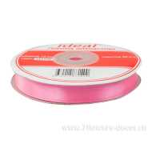 Нет Фото | http://7flowers-decor.ru/upload/1c_catalog/import_files/4630014871400.jpg | 4630014871400 | Лента атласная 12мм*33м | Ярко- розовый | 1 | 1 |  | 25 | 73.00
5 | 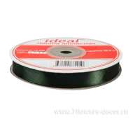 Нет Фото | http://7flowers-decor.ru/upload/1c_catalog/import_files/4630014871240.jpg | 4630014871240 | Лента атласная 12мм*33м | Зеленый | 1 | 1 |  | 88 | 73.00
6 | 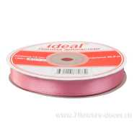 Нет Фото | http://7flowers-decor.ru/upload/1c_catalog/import_files/4630014871370.jpg | 4630014871370 | Лента атласная 12мм*33м | Розовый | 1 | 1 |  | 169 | 73.00
7 | 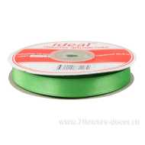 Нет Фото | http://7flowers-decor.ru/upload/1c_catalog/import_files/4630014871172.jpg | 4630014871172 | Лента атласная 12мм*33м | Зеленый | 1 | 1 |  | 6 | 73.00
8 | 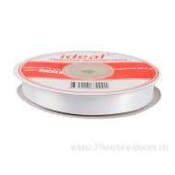 Нет Фото | http://7flowers-decor.ru/upload/1c_catalog/import_files/4630014870991.jpg | 4630014870991 | Лента атласная 12мм*33м | Белый | 1 | 1 | 591 | 274 | 73.00
9 | 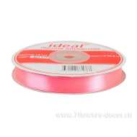 Нет Фото | http://7flowers-decor.ru/upload/1c_catalog/import_files/4630014871387.jpg | 4630014871387 | Лента атласная 12мм*33м | Розовый | 1 | 1 |  | 82 | 73.00
10 | 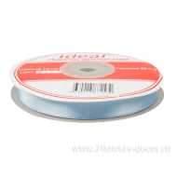 Нет Фото | http://7flowers-decor.ru/upload/1c_catalog/import_files/4630014871530.jpg | 4630014871530 | Лента атласная 12мм*33м | Голубой | 1 | 1 |  | 102 | 37.00 | Акция, распродажа
11 | 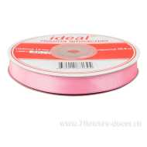 Нет Фото | http://7flowers-decor.ru/upload/1c_catalog/import_files/4630014871394.jpg | 4630014871394 | Лента атласная 12мм*33м | Ярко- розовый | 1 | 1 |  | 88 | 73.00
12 | 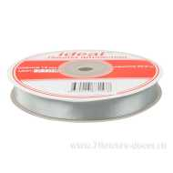 Нет Фото | http://7flowers-decor.ru/upload/1c_catalog/import_files/4630014871578.jpg | 4630014871578 | Лента атласная 12мм*33м | Серебро | 1 | 1 |  | 158 | 73.00
13 | 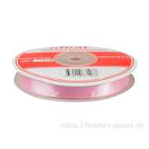 Нет Фото | http://7flowers-decor.ru/upload/1c_catalog/import_files/4630014871288.jpg | 4630014871288 | Лента атласная 12мм*33м | Светло - розовый | 1 | 1 |  | 43 | 73.00
14 | 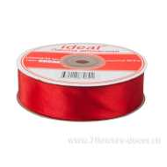 Нет Фото | http://7flowers-decor.ru/upload/1c_catalog/import_files/4630014870601.jpg | 4630014870601 | Лента атласная 25мм*33м | Красный | 1 | 250 | 166 | 91 | 144.00
15 | 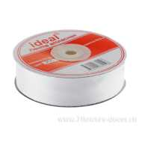 Нет Фото | http://7flowers-decor.ru/upload/1c_catalog/import_files/4630014870106.jpg | 4630014870106 | Лента атласная 25мм*33м | Белый | 1 | 1 | 231 | 87 | 144.00
16 | 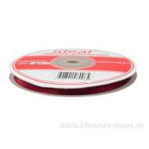 Нет Фото | http://7flowers-decor.ru/upload/1c_catalog/import_files/4608341060965.jpg | 4608341060965 | Лента атласная 6мм*33м | Бордо | 1 | 1 |  | 196 | 43.00
17 | 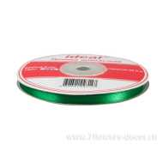 Нет Фото | http://7flowers-decor.ru/upload/1c_catalog/import_files/4608341093147.jpg | 4608341093147 | Лента атласная 6мм*33м | Зеленый | 1 | 1 |  | 151 | 43.00
18 | 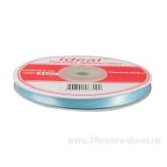 Нет Фото | http://7flowers-decor.ru/upload/1c_catalog/import_files/4608341063102.jpg | 4608341063102 | Лента атласная 6мм*33м | Светло - голубой | 1 | 1 |  | 75 | 43.00
19 | 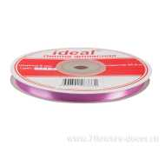 Нет Фото | http://7flowers-decor.ru/upload/1c_catalog/import_files/4608341063331.jpg | 4608341063331 | Лента атласная 6мм*33м | Сиреневый | 1 | 1 | 311 | 234 | 43.00
20 | 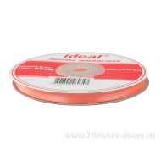 Нет Фото | http://7flowers-decor.ru/upload/1c_catalog/import_files/4608341060347.jpg | 4608341060347 | Лента атласная 6мм*33м | Персиковый | 1 | 1 |  | 61 | 43.00
21 | 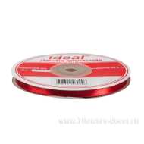 Нет Фото | http://7flowers-decor.ru/upload/1c_catalog/import_files/4608341060996.jpg | 4608341060996 | Лента атласная 6мм*33м | Бордо | 1 | 1 | 736 | 156 | 43.00
22 | 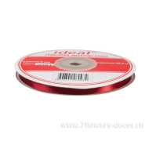 Нет Фото | http://7flowers-decor.ru/upload/1c_catalog/import_files/4608341060934.jpg | 4608341060934 | Лента атласная 6мм*33м | Красный | 1 | 600 |  | 30 | 43.00
23 | Нет Фото | http://7flowers-decor.ru/upload/1c_catalog/import_files/4608341060453.jpg | 4608341060453 | Лента атласная 6мм*33м | Розовый | 1 | 1 |  | 243 | 43.00
24 | 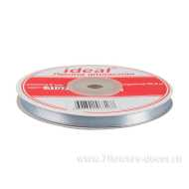 Нет Фото | http://7flowers-decor.ru/upload/1c_catalog/import_files/4608341063188.jpg | 4608341063188 | Лента атласная 6мм*33м | Серебро | 1 | 1 |  | 90 | 43.00
25 | 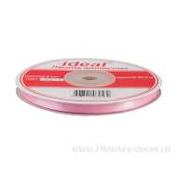 Нет Фото | http://7flowers-decor.ru/upload/1c_catalog/import_files/4608341060569.jpg | 4608341060569 | Лента атласная 6мм*33м | Розовый | 1 | 1 |  | 167 | 43.00
26 | 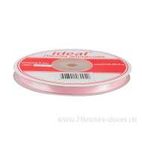 Нет Фото | http://7flowers-decor.ru/upload/1c_catalog/import_files/4608341060040.jpg | 4608341060040 | Лента атласная 6мм*33м | Светло - розовый | 1 | 1 |  | 240 | 43.00
27 | 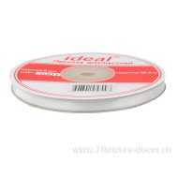 Нет Фото | http://7flowers-decor.ru/upload/1c_catalog/import_files/4608341058993.jpg | 4608341058993 | Лента атласная 6мм*33м | Белый | 1 | 600 | 1,011 | 159 | 43.00
28 | 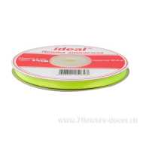 Нет Фото | http://7flowers-decor.ru/upload/1c_catalog/import_files/4608341059723.jpg | 4608341059723 | Лента атласная 6мм*33м | Салатовый | 1 | 1 |  | 102 | 43.00
29 | 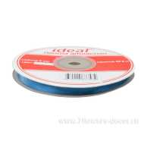 Нет Фото | http://7flowers-decor.ru/upload/1c_catalog/import_files/4630014873534.jpg | 4630014873534 | Лента атласная 6мм*33м | Голубой | 1 | 1 |  | 74 | 43.00
30 | 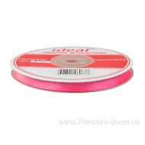 Нет Фото | http://7flowers-decor.ru/upload/1c_catalog/import_files/4608341060637.jpg | 4608341060637 | Лента атласная 6мм*33м | Ярко- розовый | 1 | 1 | 298 | 259 | 43.00
31 | 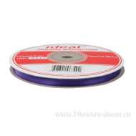 Нет Фото | http://7flowers-decor.ru/upload/1c_catalog/import_files/4608341063492.jpg | 4608341063492 | Лента атласная 6мм*33м | Фиолетовый | 1 | 1 |  | 21 | 43.00
32 | 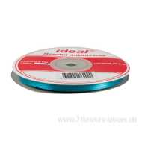 Нет Фото | http://7flowers-decor.ru/upload/1c_catalog/import_files/4608341062020.jpg | 4608341062020 | Лента атласная 6мм*33м | Бирюза | 1 | 1 |  | 17 | 43.00
33 | 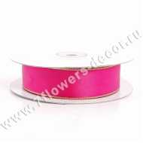 Нет Фото | http://7flowers-decor.ru/upload/1c_catalog/import_files/4606500173327.jpg | 4606500173327 | Лента декор. с золотой каймой (атлас), 23ммх18м | Малиновый | 1 | 128 |  | 18 | 107.00
34 | 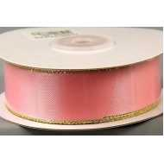 Нет Фото | http://7flowers-decor.ru/upload/1c_catalog/import_files/4606500173303.jpg | 4606500173303 | Лента декор. с золотой каймой (атлас), 23ммх18м | Светло-розовый | 1 | 128 |  | 7 | 107.00
35 | 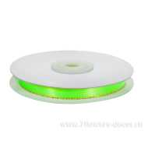 Нет Фото | http://7flowers-decor.ru/upload/1c_catalog/import_files/4606500173198.jpg | 4606500173198 | Лента декор. с золотой каймой (атлас), 9ммх18м | Салатовый | 1 | 240 |  | 47 | 57.00
36 | 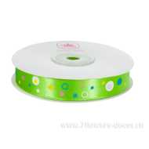 Нет Фото | http://7flowers-decor.ru/upload/1c_catalog/import_files/4606500156757.jpg | 4606500156757 | Лента декоративная ГОРОХ (атлас), 1.5cмх23м | Зеленое яблоко | 1 | 240 | 148 | 73 | 203.00
37 | 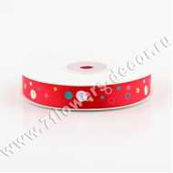 Нет Фото | http://7flowers-decor.ru/upload/1c_catalog/import_files/4606500156696.jpg | 4606500156696 | Лента декоративная ГОРОХ (атлас), 1.5cмх23м | Красный | 1 | 240 | 122 | 77 | 203.00
38 | 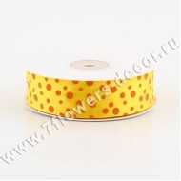 Нет Фото | http://7flowers-decor.ru/upload/1c_catalog/import_files/4606500156887.jpg | 4606500156887 | Лента декоративная ГОРОХ (атлас), 2.5cмх23м | Желтый | 1 | 240 | 75 | 72 | 172.00
39 | 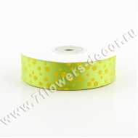 Нет Фото | http://7flowers-decor.ru/upload/1c_catalog/import_files/4606500156870.jpg | 4606500156870 | Лента декоративная ГОРОХ (атлас), 2.5cмх23м | Зеленое яблоко | 1 | 240 | 62 | 62 | 172.00
40 | 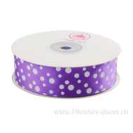 Нет Фото | http://7flowers-decor.ru/upload/1c_catalog/import_files/4606500156863.jpg | 4606500156863 | Лента декоративная ГОРОХ (атлас), 2.5cмх23м | Фиолетовый | 1 | 240 | 85 | 71 | 172.00
41 | 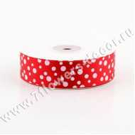 Нет Фото | http://7flowers-decor.ru/upload/1c_catalog/import_files/4606500156856.jpg | 4606500156856 | Лента декоративная ГОРОХ (атлас), 2.5cмх23м | Красный | 1 | 240 | 50 | 42 | 172.00
42 | 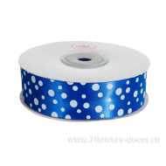 Нет Фото | http://7flowers-decor.ru/upload/1c_catalog/import_files/4606500156894.jpg | 4606500156894 | Лента декоративная ГОРОХ (атлас), 2.5cмх23м | Синий | 1 | 240 | 81 | 68 | 172.00
43 | 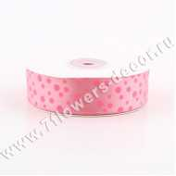 Нет Фото | http://7flowers-decor.ru/upload/1c_catalog/import_files/4606500156849.jpg | 4606500156849 | Лента декоративная ГОРОХ (атлас), 2.5cмх23м | Розовый | 1 | 240 | 155 | 42 | 172.00
44 | 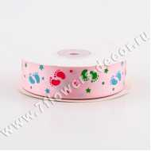 Нет Фото | http://7flowers-decor.ru/upload/1c_catalog/import_files/4606500156771.jpg | 4606500156771 | Лента декоративная д/новорожд. (атлас), 2.5cмх23м | Розовый | 1 | 240 | 133 | 45 | 220.00
45 | 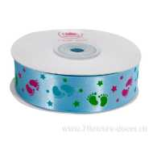 Нет Фото | http://7flowers-decor.ru/upload/1c_catalog/import_files/4606500156764.jpg | 4606500156764 | Лента декоративная д/новорожд. (атлас), 2.5cмх23м | Голубой | 1 | 240 | 79 | 72 | 220.00
46 | 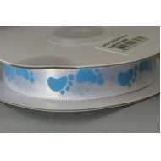 Нет Фото | http://7flowers-decor.ru/upload/1c_catalog/import_files/4606500173075.jpg | 4606500173075 | Лента декоративная для новорожд.(атлас), 9ммх18м | Голубой | 1 | 240 |  | 13 | 115.00
47 | 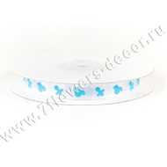 Нет Фото | http://7flowers-decor.ru/upload/1c_catalog/import_files/4606500154555.jpg | 4606500154555 | Лента декоративная для новорожд.(атлас), 9ммх18м | Голубой | 1 | 240 |  | 16 | 115.00
48 | 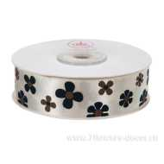 Нет Фото | http://7flowers-decor.ru/upload/1c_catalog/import_files/4606500156788.jpg | 4606500156788 | Лента декоративная ЦВЕТЫ (атлас), 2.5cмх23м | Слоновая кость | 1 | 240 |  | 160 | 78.00 | Акция, распродажа
49 | 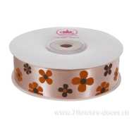 Нет Фото | http://7flowers-decor.ru/upload/1c_catalog/import_files/4606500156795.jpg | 4606500156795 | Лента декоративная ЦВЕТЫ (атлас), 2.5cмх23м | Кремовый | 1 | 240 |  | 150 | 78.00 | Акция, распродажа
50 | 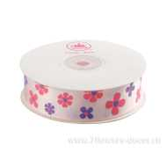 Нет Фото | http://7flowers-decor.ru/upload/1c_catalog/import_files/4606500156801.jpg | 4606500156801 | Лента декоративная ЦВЕТЫ (атлас), 2.5cмх23м | Светло-розовый | 1 | 240 |  | 79 | 196.00
51 | 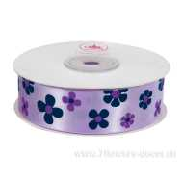 Нет Фото | http://7flowers-decor.ru/upload/1c_catalog/import_files/4606500156832.jpg | 4606500156832 | Лента декоративная ЦВЕТЫ (атлас), 2.5cмх23м | Сиреневый | 1 | 240 | 103 | 76 | 196.00
52 | Нет Фото | http://7flowers-decor.ru/upload/1c_catalog/import_files/4606500156825.jpg | 4606500156825 | Лента декоративная ЦВЕТЫ (атлас), 2.5cмх23м | Салатовый | 1 | 240 |  | 36 | 196.00
53 | Нет Фото | http://7flowers-decor.ru/upload/1c_catalog/import_files/4606500153640.jpg | 4606500153640 | Лента декоративная, 16ммх27м, атлас | Белый | 1 | 160 | 1,144 | 23 | 79.00
54 | Нет Фото | http://7flowers-decor.ru/upload/1c_catalog/import_files/4606500153749.jpg | 4606500153749 | Лента декоративная, 16ммх27м, атлас | Синий | 1 | 160 | 12 | 64 | 79.00
55 | Нет Фото | http://7flowers-decor.ru/upload/1c_catalog/import_files/4606500153831.jpg | 4606500153831 | Лента декоративная, 16ммх27м, атлас | Персиковый | 1 | 160 | 815 | 46 | 79.00
56 | Нет Фото | http://7flowers-decor.ru/upload/1c_catalog/import_files/4606500153763.jpg | 4606500153763 | Лента декоративная, 16ммх27м, атлас | Сиреневый | 1 | 160 | 249 | 108 | 79.00
57 | Нет Фото | http://7flowers-decor.ru/upload/1c_catalog/import_files/4606500153718.jpg | 4606500153718 | Лента декоративная, 16ммх27м, атлас | Красный | 1 | 160 | 836 | 106 | 79.00
58 | Нет Фото | http://7flowers-decor.ru/upload/1c_catalog/import_files/4606500153756.jpg | 4606500153756 | Лента декоративная, 16ммх27м, атлас | Светло-сиреневый | 1 | 160 | 273 | 13 | 79.00
59 | Нет Фото | http://7flowers-decor.ru/upload/1c_catalog/import_files/4606500153664.jpg | 4606500153664 | Лента декоративная, 16ммх27м, атлас | Бледно-розовый | 1 | 160 | 61 | 241 | 79.00
60 | Нет Фото | http://7flowers-decor.ru/upload/1c_catalog/import_files/4606500153695.jpg | 4606500153695 | Лента декоративная, 16ммх27м, атлас | Ярко-розовый | 1 | 160 | 242 | 150 | 79.00
61 | Нет Фото | http://7flowers-decor.ru/upload/1c_catalog/import_files/4606500153848.jpg | 4606500153848 | Лента декоративная, 16ммх27м, атлас | Кремовый | 1 | 160 | 607 | 99 | 79.00
62 | Нет Фото | http://7flowers-decor.ru/upload/1c_catalog/import_files/4606500153817.jpg | 4606500153817 | Лента декоративная, 16ммх27м, атлас | Желтый | 1 | 160 | 311 | 36 | 79.00
63 | Нет Фото | http://7flowers-decor.ru/upload/1c_catalog/import_files/4606500153800.jpg | 4606500153800 | Лента декоративная, 16ммх27м, атлас | Киви | 1 | 160 | 331 | 64 | 79.00
64 | Нет Фото | http://7flowers-decor.ru/upload/1c_catalog/import_files/4606500153688.jpg | 4606500153688 | Лента декоративная, 16ммх27м, атлас | Розовый | 1 | 160 | 503 | 22 | 79.00
65 | Нет Фото | http://7flowers-decor.ru/upload/1c_catalog/import_files/4606500153855.jpg | 4606500153855 | Лента декоративная, 16ммх27м, атлас | Коричневый | 1 | 160 | 124 | 36 | 79.00
66 | Нет Фото | http://7flowers-decor.ru/upload/1c_catalog/import_files/4606500153732.jpg | 4606500153732 | Лента декоративная, 16ммх27м, атлас | Голубой | 1 | 160 | 12 | 52 | 79.00
67 | Нет Фото | http://7flowers-decor.ru/upload/1c_catalog/import_files/4606500153787.jpg | 4606500153787 | Лента декоративная, 16ммх27м, атлас | Светло-зеленый | 1 | 160 | 107 | 158 | 79.00
68 | Нет Фото | http://7flowers-decor.ru/upload/1c_catalog/import_files/4606500154005.jpg | 4606500154005 | Лента декоративная, 25ммх27м, атлас | Светло-зеленый | 1 | 120 | 191 | 106 | 122.00
69 | Нет Фото | http://7flowers-decor.ru/upload/1c_catalog/import_files/4606500153909.jpg | 4606500153909 | Лента декоративная, 25ммх27м, атлас | Розовый | 1 | 120 | 370 | 79 | 122.00
70 | Нет Фото | http://7flowers-decor.ru/upload/1c_catalog/import_files/4606500153961.jpg | 4606500153961 | Лента декоративная, 25ммх27м, атлас | Синий | 1 | 120 | 21 | 170 | 122.00
71 | Нет Фото | http://7flowers-decor.ru/upload/1c_catalog/import_files/4606500153985.jpg | 4606500153985 | Лента декоративная, 25ммх27м, атлас | Сиреневый | 1 | 120 | 448 | 16 | 122.00
72 | Нет Фото | http://7flowers-decor.ru/upload/1c_catalog/import_files/4606500153886.jpg | 4606500153886 | Лента декоративная, 25ммх27м, атлас | Бледно-розовый | 1 | 120 | 165 | 121 | 122.00
73 | Нет Фото | http://7flowers-decor.ru/upload/1c_catalog/import_files/4606500154029.jpg | 4606500154029 | Лента декоративная, 25ммх27м, атлас | Киви | 1 | 120 | 1,122 | 104 | 122.00
74 | Нет Фото | http://7flowers-decor.ru/upload/1c_catalog/import_files/4606500154050.jpg | 4606500154050 | Лента декоративная, 25ммх27м, атлас | Персиковый | 1 | 120 | 427 | 109 | 122.00
75 | Нет Фото | http://7flowers-decor.ru/upload/1c_catalog/import_files/4606500154043.jpg | 4606500154043 | Лента декоративная, 25ммх27м, атлас | Оранжевый | 1 | 120 | 407 | 43 | 122.00
76 | Нет Фото | http://7flowers-decor.ru/upload/1c_catalog/import_files/4606500153954.jpg | 4606500153954 | Лента декоративная, 25ммх27м, атлас | Голубой | 1 | 120 | 112 | 74 | 122.00
77 | Нет Фото | http://7flowers-decor.ru/upload/1c_catalog/import_files/4606500153916.jpg | 4606500153916 | Лента декоративная, 25ммх27м, атлас | Ярко-розовый | 1 | 120 | 331 | 63 | 122.00
78 | Нет Фото | http://7flowers-decor.ru/upload/1c_catalog/import_files/4606500154067.jpg | 4606500154067 | Лента декоративная, 25ммх27м, атлас | Кремовый | 1 | 120 | 132 | 145 | 122.00
79 | Нет Фото | http://7flowers-decor.ru/upload/1c_catalog/import_files/4606500153992.jpg | 4606500153992 | Лента декоративная, 25ммх27м, атлас | Фиолетовый | 1 | 120 | 142 | 155 | 122.00
80 | Нет Фото | http://7flowers-decor.ru/upload/1c_catalog/import_files/4606500153862.jpg | 4606500153862 | Лента декоративная, 25ммх27м, атлас | Белый | 1 | 120 | 616 | 90 | 122.00
81 | Нет Фото | http://7flowers-decor.ru/upload/1c_catalog/import_files/4606500154036.jpg | 4606500154036 | Лента декоративная, 25ммх27м, атлас | Желтый | 1 | 120 | 678 | 29 | 122.00
82 | Нет Фото | http://7flowers-decor.ru/upload/1c_catalog/import_files/4606500153930.jpg | 4606500153930 | Лента декоративная, 25ммх27м, атлас | Красный | 1 | 120 | 1,067 | 108 | 122.00
83 | Нет Фото | http://7flowers-decor.ru/upload/1c_catalog/import_files/4606500154081.jpg | 4606500154081 | Лента декоративная, 38ммх27м, атлас | Белый | 1 | 80 | 707 | 39 | 198.00
84 | Нет Фото | http://7flowers-decor.ru/upload/1c_catalog/import_files/4606500154159.jpg | 4606500154159 | Лента декоративная, 38ммх27м, атлас | Голубой | 1 | 80 | 109 | 48 | 198.00
85 | Нет Фото | http://7flowers-decor.ru/upload/1c_catalog/import_files/4606500154135.jpg | 4606500154135 | Лента декоративная, 38ммх27м, атлас | Красный | 1 | 80 | 427 | 39 | 198.00
86 | Нет Фото | http://7flowers-decor.ru/upload/1c_catalog/import_files/4606500154111.jpg | 4606500154111 | Лента декоративная, 38ммх27м, атлас | Розовый | 1 | 80 | 210 | 34 | 198.00
87 | Нет Фото | http://7flowers-decor.ru/upload/1c_catalog/import_files/4606500154166.jpg | 4606500154166 | Лента декоративная, 38ммх27м, атлас | Светло-сиреневый | 1 | 80 | 281 | 41 | 198.00
88 | Нет Фото | http://7flowers-decor.ru/upload/1c_catalog/import_files/4606500154197.jpg | 4606500154197 | Лента декоративная, 38ммх27м, атлас | Желтый | 1 | 80 | 127 | 70 | 198.00
89 | Нет Фото | http://7flowers-decor.ru/upload/1c_catalog/import_files/4606500154210.jpg | 4606500154210 | Лента декоративная, 38ммх27м, атлас | Персиковый | 1 | 80 | 279 | 67 | 198.00
90 | Нет Фото | http://7flowers-decor.ru/upload/1c_catalog/import_files/4606500154227.jpg | 4606500154227 | Лента декоративная, 38ммх27м, атлас | Кремовый | 1 | 80 | 354 | 46 | 198.00
91 | Нет Фото | http://7flowers-decor.ru/upload/1c_catalog/import_files/4606500154128.jpg | 4606500154128 | Лента декоративная, 38ммх27м, атлас | Ярко-розовый | 1 | 80 | 361 | 19 | 198.00
92 | Нет Фото | http://7flowers-decor.ru/upload/1c_catalog/import_files/4606500154180.jpg | 4606500154180 | Лента декоративная, 38ммх27м, атлас | Киви | 1 | 80 | 285 | 38 | 198.00
93 | Нет Фото | http://7flowers-decor.ru/upload/1c_catalog/import_files/4606500127689.jpg | 4606500127689 | Лента декоративная, 38ммх27м, атлас | Голубой | 1 | 80 |  | 57 | 198.00
94 | Нет Фото | http://7flowers-decor.ru/upload/1c_catalog/import_files/4606500153596.jpg | 4606500153596 | Лента декоративная, 9ммх27м, атлас | Желтый | 1 | 240 | 780 | 69 | 52.00
...

